本編
救え！こおりの仲間たち

ゲーム
参考
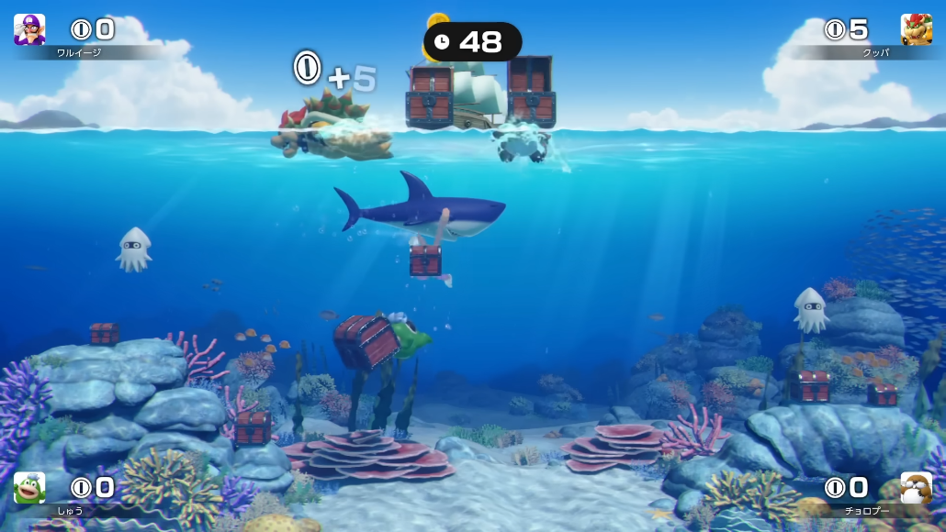

プレイヤー
敵
オブジェクト
ゲーム要素

こだわりポイント
画面効果 | そうさせん、画面をブラウン管みたいに丸みを帯びる、攻撃食らったとき画面を揺らす
海

